Sheet1
【员工上会补助统计单】

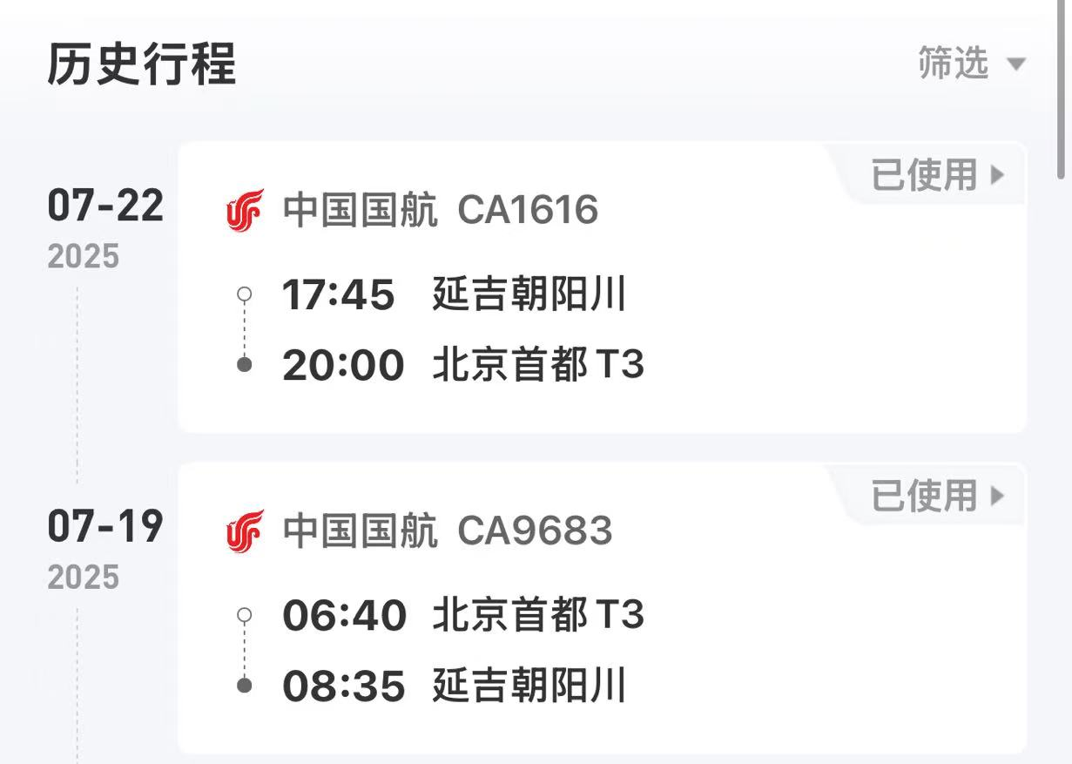
 |  | 姓名: | 易梦铃 |  | 职位: | 助理
 |  | 发生地: | 珲春 |  | 部门: | 会奖6部
 |  | 发生日期: | 2025.7.19-7.22 |  | 报销日期: | 2025.7.28
 |  |  |  |  | 团号: | HMEA-250308-SXY854

 |  | 出差城市 | 出差起止日期 | 每天金额 | 天数 | 合计 | 备注
 | 1 | 珲春 | 2025.7.19-7.20 | 200.00 | 2.00 | 400.00
 | 2 | 珲春 | 2025.7.21-7.22 | 100.00 | 2.00 | 200.00
 | 合计 |  |  |  | 4.00 | 600.00
 | 报销人: |  | 总监： | 合规: |  | 财务：

